상품제안서
스카이 필 C3 18W 3포트 충전 어댑터 | 상품코드: S43834

 |  |  |  |  |  |  | 02-713-8555 | www.synergygift.co.kr
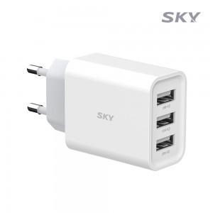 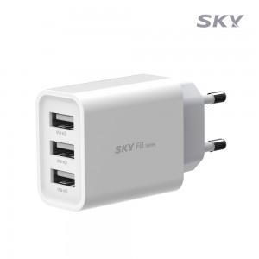 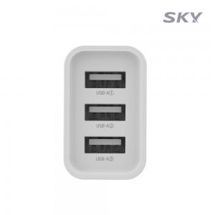

【상세/제작정보】 | - A타입 동시 3포트 일반충전 지원<br>- USB-A타입 최대 18W 출력<br>- 100V-240V 프리볼트 지원<br>- 과전압/고온/과전류/단락회로/과충전/과출력 보호

【인쇄/포장옵션】 | 레이저, 풀칼라 / 포장지포장

【공급단가】 | 수량 | 50~ | 100~ | 500~ | 1,000~ | 2,000~
*VAT별도 | 단가 | 5,900원 | 5,590원 | 5,310원 | 5,180원 | 5,090원

【상품 URL】 | https://www.synergygift.co.kr:443/src/goods_detail.php?gdno=43834

